상품제안서
250x145 컬러점착메모지 | 상품코드: F24474

 |  |  |  |  |  |  | 02-412-0044 | www.easy1.co.kr
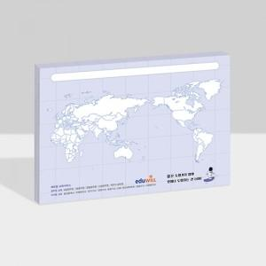

【상세/제작정보】 | 내지 단면 풀칼라인쇄

【인쇄/포장옵션】 | 풀칼라 / OPP(비닐)

【공급단가】 | 수량 | 100~ | 300~ | 500~ | 1,000~ | 3,000~
*VAT별도 | 20매 | 940원 | 910원 | 870원 | 840원 | 810원
 | 30매 | 1,280원 | 1,230원 | 1,180원 | 1,140원 | 1,110원
 | 50매 | 2,090원 | 2,010원 | 1,930원 | 1,860원 | 1,810원
 | 100매 | 3,910원 | 3,770원 | 3,620원 | 3,480원 | 3,390원

【상품 URL】 | https://dev.easy1.co.kr:443/src/goods_detail.php?gdno=24474

